事業計画書（別紙様式）
600万円コース 申請用
別記様式 |  |  |  |  |  |  |  |  | 2022 |  | 年 |  | 月 |  |  | 日
（公財）石川県産業創出支援機構 理事長 殿
記入モレあり!! |  |  |  |  | 所在地 |  |  |  |  |  |  |  |  |  |  |  | 【注意事項・記載方法など】
㊞
補助金申請額誤り!! |  |  |  |  | 企業名 |  |  |  |  |  |  |  |  |  |  |  | ● 左側のチェック欄が全て消えた状態で提出してください。
 |  |  |  |  | 代表者役職・氏名
2022年度 デジタル化設備導入支援事業費補助金 事業計画書 「600万円コース」 |  |  |  |  |  |  |  |  |  |  |  |  |  |  |  |  | ● メール送付の場合は、押印した原本を別途提出して下さい。 なお、電子申請システム（jGrants）で提出した場合は、押印した原本の提出は不要となります。
2022年度デジタル化設備導入支援事業補助金の事業計画を下記のとおり提出します。
記
１ 企業概要
 | （カナ） |  |  |  |  |  |  |  |  |  | 種別 |  |  |  |  |  | ● 採択された際には、記載いただいた「企業名」「代表者役職」「代表者氏名」を
 | 企業名 |  |  |  |  |  |  |  |  |  |  |  |  |  |  |  | 採択決定通知書にそのまま使用しますので、誤りがないように記載してください。
 | 代表者役職 |  |  |  |  |  | （カナ） |  |  |  |  |  |  |  |  |  | また、略字（㈱、㈲）ではなく、正式名称を記載してください。
 |  |  |  |  |  |  | 代表者氏名
 | 所在地 | 〒 |  |  |  |  | 設立（西暦） |  |  |  |  |  |  |  | 年

 | 資本金 |  |  |  |  | 千円 | 従業員数 |  |  |  |  |  |  |  | 人 |  | ● 従業員数に、会社役員(従業員との兼務役員は除く)、個人事業主本人および同居の親族従業員、
 | 区 分 | 小規模事業者 |  |  |  |  | 業 種 |  |  |  |  |  |  |  |  |  | 日々雇い入れられる者、2か月以内の期間を定めて使用される者、季節業務に4か月以内の期間を | ◎
 | 直近売上高 |  |  |  |  |  |  | 千円 |  | （ |  | 年 |  | 月期） |  |  | 定めて使用される者、試みの使用期間中の者は含まれません。
 | 企業の特徴 [140文字以内] |  |  |  |  |  |  |  |  |  |  |  |  |  |  |  | ● 区分は、従業員数及び業種から自動的に記載されます。
 |  |  |  |  |  |  |  |  |  |  |  |  |  |  |  |  | ただし、中小企業者と区分された場合でも、大企業やみなし大企業の場合は、補助対象外となります。
 | 親会社の有無 |  |  | （有の場合は親会社名） |  |  |  |  |  |  |  |  |  |  |  |  | ● 資本金、直近売上高の単位は、「千円」なので誤りがないように記入ください。
２ 申請事業
 | 事業テーマ名 | 0 |  |  |  |  |  |  |  |  |  |  |  |  |  |  | ● 事業テーマ名は、別紙1から自動転記されるため、記載不要です。
 | 事業目的 |  |  |  |  |  | （その他の場合） |  |  |  |  |  |  |  |  |  | ● 事業目的をリストから選択してください。その他の場合のみ、その内容を右の欄に簡潔に記載してください。
 | 導入設備 |  |  |  |  |  |  |  |  |  |  |  |  |  |  |  | ● 導入設備の種類を簡潔に記載してください。（例えば、RPA、顧客管理システム、3次元CAD、外観検査システム）
 | 事業終了時期 |  |  |  |  |  | 補助金申請額 |  | 0 |  |  |  |  |  | 千円 |  | ● 補助金申請額は、別紙3から自動転記されるため、記載不要です。
３ 計画作成者（連絡先）
 | 部署名
 | 役職 |  |  |  |  |  | 氏名 |  |  |  |  |  |  |  |  |  | ● 計画作成者に、書類の不備や採択の連絡など各種連絡をさせて頂きますので、社内の担当者を記載してください。
 | 勤務先住所 | 〒

 | TEL |  |  |  |  |  | E-mail |  |  |  |  |  |  |  |  |  | ● TEL及びE-mailは、誤りがないように必ず記載してください。（誤りがあると連絡できません。）
 |  |  |  |  |  |  |  |  |  |  |  |  |  |  |  |  | ● 別紙1～3を作成・添付のうえ、□欄をチェックしてください。
４ 事業内容・添付書類 |  |  |  | 別紙1～3 |  |  | 直近2か年分の決算書など |  |  |  |  |  |  |  |  |  | ● 添付書類（決算書など）を確認・添付のうえ、□欄をチェックしてください。
 |  |  |  |  |  |  |  |  |  |  |  |  |  |  |  |  | ● メルマガの配信を新たに希望する場合及び、既に希望済み(配信済)の場合は、□欄をチェックしてください。
5 その他 |  |  | ISICOが補助金情報やイベント情報などを提供する「メルマガ」の配信を希望（任意記入） |  |  |  |  |  |  |  |  |  |  |  |  |  | 配信は計画作成者宛となります。なお、配信を希望しない場合でも、審査に影響はありません。

事業計画 （別紙1） ＜記載例＞
記載例
（別紙1） |  |  | 企業名 | 石川県産業創出支援機構
事 業 計 画 【 概 要 版 】
 | 事業テーマ名 | グループウェア導入による情報共有の促進
 | 事業目的 （概要） | 新たにグループウェアを導入することで、社員間の円滑な情報共有を促進し、事務作業の効率化に繋げていく。

 | 取組背景 （検討経緯） | 現在、事務作業に多くの時間を要しており、とりわけ、下記の2点について社員から不満の声やクレームが多く寄せられている。 ・複数の社員に情報共有したい場合、1回1回メールを送付しなければならず、宛先の設定などの事務的な作業に1回あたり3分程度（1人当たり月1時間程度）の時間がかかっている。 ・社員間の日程調整やスケジュール確認を、1回1回直接本人に確認しないといけない状況のうえ、連絡ミスや連絡モレに伴う再調整が頻繁に発生しており、1回あたり10分程度（1人当たり月3時間程度）確認調整に時間を要している。

 | 事業課題 | 付加価値を生まない社員間の情報共有や連絡調整などの事務作業に多くの時間を費やしていることが課題である。

 | 取組内容 （解決策） | ・メールや口頭での情報共有や連絡調整では、時間がかかったり、ミスやモレが発生してしまうので、新たにグループウェア「○○○○」を導入する。 ・このグループウェアでは、スケジュール管理ができるだけでなく、社内掲示板やワークフローなどの機能もあり、各種事務作業の更なる効率化も期待できる。 ・さらに、クラウドシステムでサービスを利用できるため、社内だけでなく、外出先や自宅からでも、パソコンやスマホなどでグループウェアにアクセスできる。 |  |  | 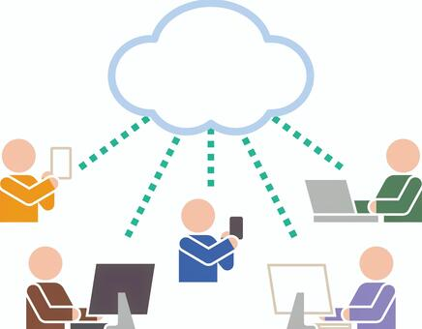 （グループウェア導入イメージ）

 | 導入設備 の概要 | グループウェア名：○○○グループウェア メーカー：○○○株式会社 機能：スケジュール管理、社内掲示板、ワークフロー、 メッセージなど 価格：1ユーザーあたり▽▽▽円/月 その他：クラウド提供、初期費用無料 |  |  | 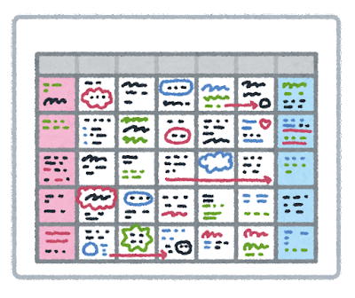 （スケジュール管理イメージ）

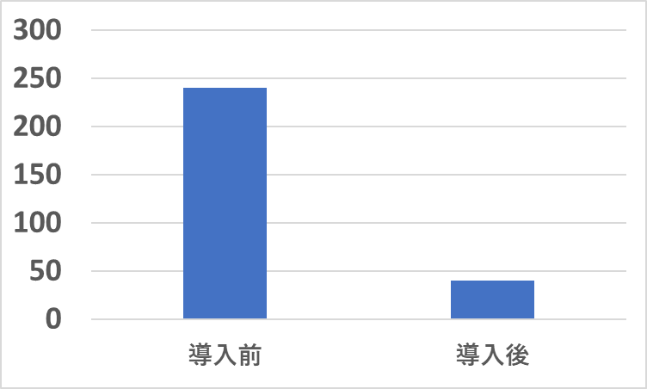
(分)
▲200分
（83％減）
 | 期待される 効果 （数値目標） | ・社内掲示板やメッセージによる情報共有 （導入前）1人当たり1時間/月 （導入後）1人当たり10分/月 ・スケジュール管理による連絡調整 （導入前）1人当たり3時間/月 （導入後）1人当たり30分/月 |  |  | （導入前後比較）

 |  | 、

事業内容（別紙2）＜記載例＞
記載例
（別紙2）
事 業 計 画 【 詳 細 版 】 「600万円コース」
1. 取組背景・検討経緯
 | （１）自社の事業概要 ［自社の特色や強みなどを記載してください。］
 | 石川県産業創出支援機構は、石川の将来を担う企業を様々なカタチで支援する機関となります。事業内容としては、・・・・・・・

 | （２）取組背景（検討経緯）［申請に至った動機・きっかけ・必要性などを記載してください。］
 | 本事業の申請に至った動機・きっかけとしては、事務作業などに多くの時間を要しており、社員から不満の声やクレームが多く寄せられている現状があります。具体的には、・・・・・・・

2. 事業課題・取組内容・導入効果
 | （１）事業課題 ［設備導入によって解決しようとする課題を記載してください。］
 | ①付加価値を生まない社員間の情報共有に多くの時間を費やしていること ②付加価値を生まない社員間の連絡調整に多くの時間を費やしていること

 | （２）現状の問題点 ［上記事業課題を設定した理由などを記載してください。］
 | ①現状の社員間の情報共有の問題点は、・・・・・・・ ②現状の社員間の連絡調整の問題点は、・・・・・・・

 | （３）取組内容（解決策）［新規性・革新性・優位性・差別化要素などにも触れてください。］
 | ①社員間の情報共有を解決するために、・・・・・・・ ②社員間の連絡調整を解決するために、・・・・・・・

 | 期待される効果 （数値目標の設定） |  |  |  |  |  | 申請年度 （2022年度） | 1年後 （2023年度） |  | 2年後 （2024年度） |  | 3年後 （2025年度）

 | ①社員間の情報共有 ②社員間の連絡調整 |  |  |  |  |  | ①1時間/月・人 ②3時間/月・人 | ①30分/月・人 ②1時間/月・人 |  | ①20分/月・人 ②40分/月・人 |  | ①10分/月・人 ②30分/月・人

 | 数値目標の算出根拠・ロードマップ
 | ①社員間の情報共有 導入1年度：・・・・・・・ 導入2年度：・・・・・・・ 導入3年度：・・・・・・・ ②社員間の連絡調整 導入1年度：・・・・・・・ 導入2年度：・・・・・・・ 導入3年度：・・・・・・・

（４）導入予定の設備概要
 | 導入設備名 （型番があれば記入） |  |  |  |  | ①○○○グループウェア ②△△△△△

 | メーカー名 |  |  |  |  | ①○○○株式会社 ②株式会社△△△△△

 | メーカー所在地 |  |  |  |  | ①石川県○○○市・・・・・・・ ②石川県△△△市・・・・・・・

 | 導入予定価格 （税抜） |  |  |  |  | ①3,000,000円 ②600,000円

 | 導入完了予定日 （西暦） |  |  |  |  | ①2022年10月末 ②2022年10月末

 | 設備導入する部門名 |  |  |  |  | ①○○部○○○課 ②△△△部△△△課

 | 設備導入する 事業所の所在地 |  |  |  |  | ①○○市・・・・・・・ ②△△市・・・・・・・

 | 導入設備の概要 （特徴など） |  |  |  |  | ①○○○グループウェアは、・・・・・・・ ②△△△△△は、・・・・・・・

（５）導入予定の設備に関する導入スケジュール
 | 時期（西暦） |  |  |  |  | 内容
 | 2022 |  | 年 | 9 | 月 | 業者選定・契約
 | 2022 |  | 年 | 10 | 月 | ○○○グループウェアの導入
 | 2022 |  | 年 | 12 | 月 | 導入設備の検証
 |  |  | 年 |  | 月
 |  |  | 年 |  | 月
(６）デジタル化実績・計画（デジタル化に向けた全社方針）
 |  |  |  |  | 全体目標 |  |  |  | 小目標１ (設備導入等） |  | 小目標２ (設備導入等）
 | 実 績 | 2020年度 |  |  | 社内の情報共有 |  |  |  | ファイルサーバーの導入 |  | 社内文書のデータ化
 |  | 2021年度 |  |  | 業務のテレワーク化 |  |  |  | テレワークシステムの導入 |  | セキュリティ規程の見直し
 | ～ | 2022年度 |  |  | 情報共有や連絡調整の効率化 |  |  |  | グループウェアの導入
 | 計 画 | 2023年度 |  |  | 顧客情報の一元管理 |  |  |  | 顧客管理システムの導入 |  | 社内システム研修
 |  | 2024年度 |  |  | 社内の各種システム連携 |  |  |  | RPA、OCRの導入 |  | システム管理体制の構築
 |  | 2025年度 |  |  | 社内のペーパーレス化 |  |  |  | 保管文書のデータ化 |  | 文書規程の見直し

3．会社全体の目標設定（改善効果） （単位：千円）
 | 決算期を記入（西暦）→ |  |  |  |  |  | 申請時直近 | 1年後 |  | 2年後 |  | 3年後
 |  |  |  |  |  |  | 2022年 3月 | 2023年 3月 |  | 2024年 3月 |  | 2025年 3月
 | ① 売上 |  |  |  |  |  | 50,000 | 52,000 |  | 55,000 |  | 57,000
 | ② 人件費 |  |  |  |  |  | 20,000 | 21,000 |  | 22,000 |  | 23,000
 | ③ 減価償却費 |  |  |  |  |  | 5,000 | 5,000 |  | 5,000 |  | 5,000
 | ④ 営業利益 |  |  |  |  |  | 1,000 | 1,100 |  | 1,300 |  | 2,000
 | ⑤ 付加価値額（②＋③＋④） |  |  |  |  |  | 26,000 | 27,100 |  | 28,300 |  | 30,000
 | ⑥ 付加価値額の直近期末比 |  |  |  |  |  | 100.0% | 104.2% |  | 108.8% |  | 115.4%
 | ⑦ 年率の伸び率（⑥の前年差） |  |  |  |  |  |  | 4.2% |  | 4.6% |  | 6.5%
 | ⑧ 伸び率合計（⑦の合計） |  |  |  |  |  | 15.4% | ⑨ 年率平均伸び率（⑧/３年） |  |  |  | 5.1%
 | 算出根拠（売上、人件費、営業利益について記載してください。）
 | 売上：・・・・・・・・・・・・・ 人件費：・・・・・・・・・・・・・ 営業利益：・・・・・・・・・・・・・

４．専門用語・略語等の解説 【任意記載】
 | 専門用語・略語 |  |  |  |  |  | 解説

事業予算（別紙3） ＜記載例＞
記載例
（別紙3）
事 業 予 算 「600万円コース」
１ 支出 |  |  |  |  | （単位：千円）
 | 区 分 | 品目（購入予定物の名称などを簡潔に記載） | 補助対象経費(税抜) | 備考
 | 機械装置・ システム費 | ○○○グループウェア | 3,000 | クラウド利用料(4か月分)
 |  | △△△△△ | 600

 |  | 計 | 3,600
 | 材料・ 消耗品費

 |  | 計 | 0
 | 外注加工 ・評価 分析費

 |  | 計 | 0
 | 技術 指導費 | 操作指導講習(3日間) | 300 | 株式会社□□□が実施

 |  | 計 | 300
 | 支出合計額（A） |  | 3,900 | 補助率 |  | 0.66666666667
 | 申請上限額 |  | 2,600
 | 補助金申請額 （千円未満の端数切捨て） |  | 2,600

２ 収入 |  |  |  |  | （単位：千円）
 | 区 分 |  | 補助対象経費(税抜) | 主な調達先
 | 自己資金 |  | 1,300
 | 借入金
 | その他
 | 補助金 |  | 2,600
 | 収入合計額（B） |  | 3,900

